Feuil1
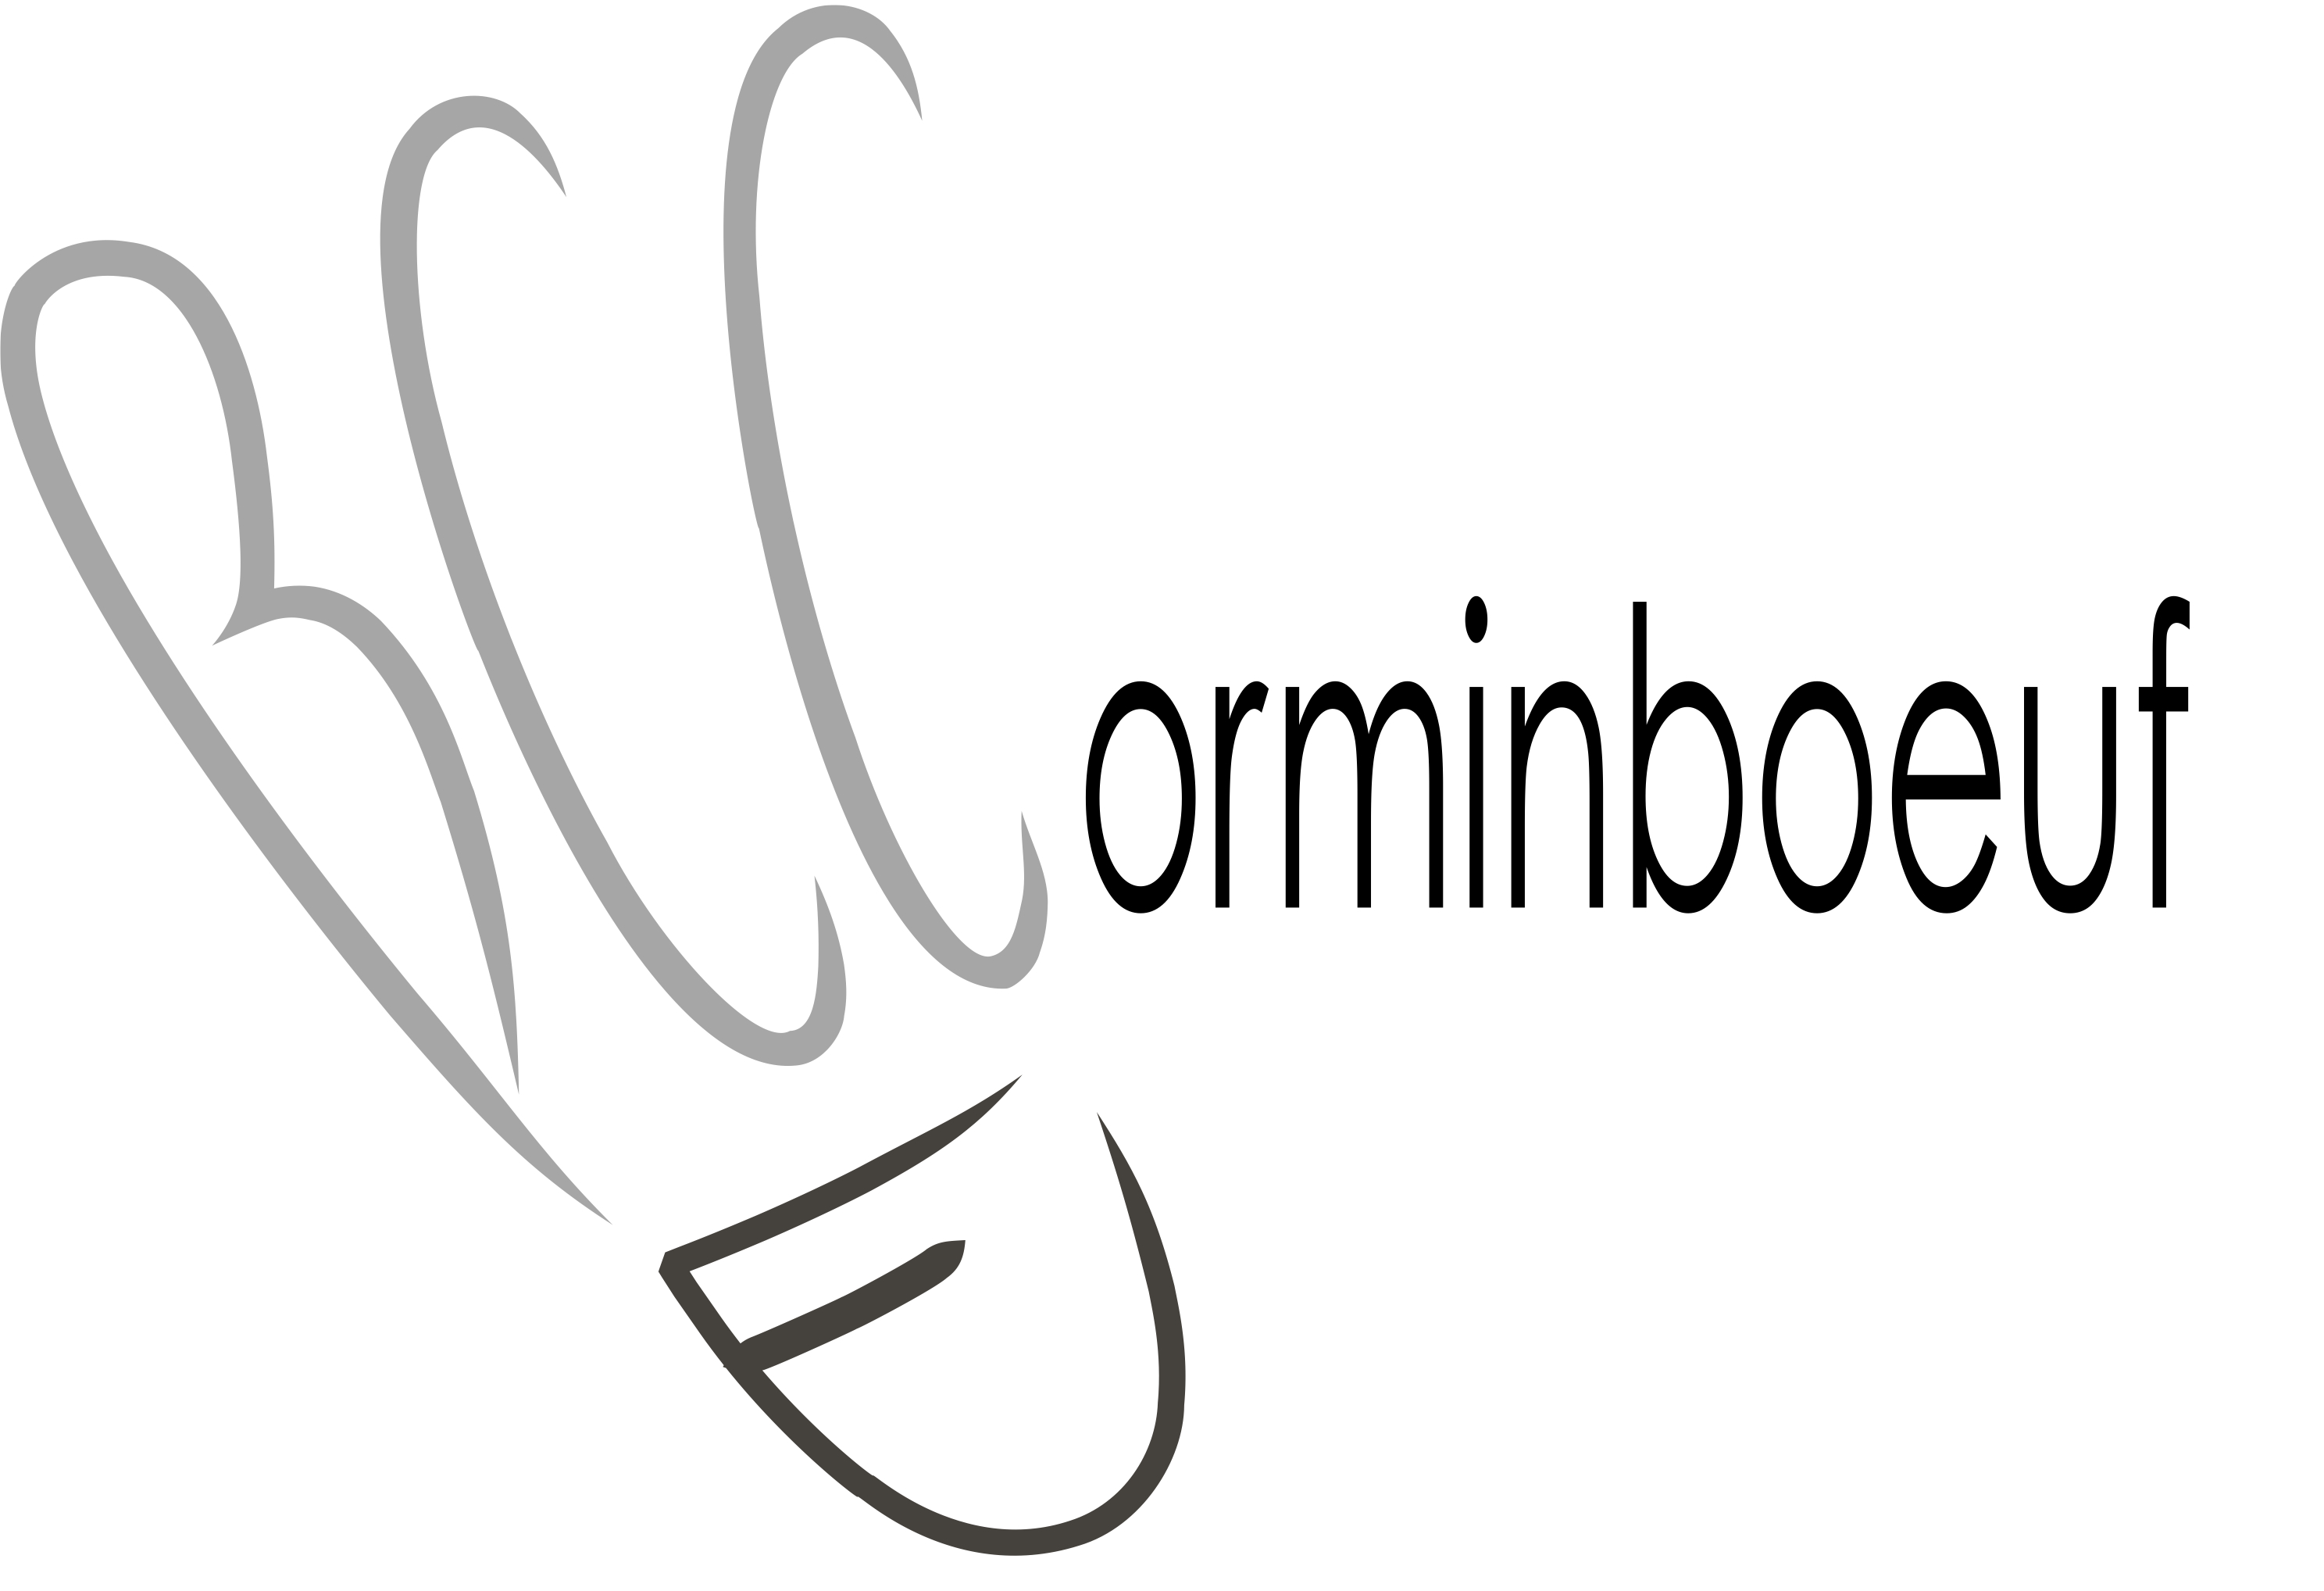
 |  |  |  |  | Inscription OnLine : |  |  |  |  | Inscriptions
 |  | Club : |  |  | www.bccorminboeuf.ch |  |  |  |  | 15e Tournoi des Paires-Noël
 |  |  |  |  |  |  | 2019-12-14
 |  | Responsable : |  | Téléphone : |  |  |  | Mail :
 |  |  |  | cochez les cases
N° | Nom | Prénom | No. Licence | DD | DM | MX | Partenaire Double |  | Partenaire Mixte
1
2
3
4
5
6
7
8
9
10
A retourner à :
pairesnoel@bccorminboeuf.ch |  | Finances d'inscriptions : | DD | - |  |  | x | 12.00 | = | -
Contact : |  |  | DM |  | - |  | x | 12.00 | = | -
Philippe Barras - 079 262 50 34 |  |  | MX |  |  | - | x | 12.00 | = | -
 |  |  |  |  |  |  | A payer : |  | Fr. | -

Délai d'inscription : |  | 2019-12-02 |  |  | Paiement jusqu'au : |  |  |  |  | 2019-12-06
 |  |  |  |  | Postfinance IBAN : |  |  |  |  | CH51 0900 0000 1701 0492 7

